Sheet1
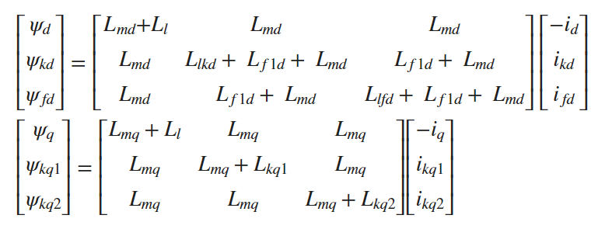
 |  |  |  |  |  |  | 1.76 | 0 | 0 | 0 | 1.61 | 1.61
5.55E+08 | 2.40E+04 | 60 |  |  |  |  | 0 | 1.81 | 1.66 | 1.66 | 0 | 0
1.81 | 0.3 | 0.23 | 1.76 | 0.65 | 0.25 | 0.15 | 0 | 1.66 | 1.8249 | 1.5224 | 0 | 0
1.3201 | 0.0231 | 0.3371 | 0.0295 |  |  |  | 0 | 1.66 | 1.5224 | 2.3515 | 0 | 0
 |  |  |  |  |  |  | 1.61 | 0 | 0 | 0 | 3.9181 | 1.61
 |  |  |  |  |  |  | 1.61 | 0 | 0 | 0 | 1.61 | 1.653

 |  |  |  |  |  |  | MAT
 |  |  |  |  |  |  | Ld | 1.81
 |  |  |  |  |  |  | Lmd | 1.66
 |  |  |  |  |  |  | Ll | 0.15
 |  |  |  |  |  |  | Llkd | 0.8291
 |  |  |  |  |  |  | Lf1d | -0.1376
 |  |  |  |  |  |  | Llfd | 0.3025

 |  |  |  |  |  |  | Lq | 1.76
 |  |  |  |  |  |  | Lmq | 1.61
 |  |  |  |  |  |  | Lkq1 | 2.3081
 |  |  |  |  |  |  | Lkq2 | 0.043

